Annex A.2.1 Financial Bid
 |  | Annex A Lot 1-2-3 Emergency Shelter Kit - 615 kits financial and technical bid form Each kit contains the following items كل سلة تحتوي المواد التالية Samples are requested for each item العينات مطلوبة لكل بند
DRC to complete |  |  |  |  |  |  | Bidder to complete
# | Item | Specification | Specification in Arabic | Picture | Unit | Quantity required | Quantity offered | Offered Brand Name and country of origin | Country Of Original | Specification & dimensions Offered | Unit price | Total Price
1 | Durable shelter plastic sheet (4m*6m,white with blue strips,durable and thermal resistant) | Type: Tarpaulin with Blue strips and eyelets, waterproof, rotproof and UV-resistant Reinforced plastic tarpaulin, Made of woven high density black polyethylene (HDPE) fibers, warp x weft, laminated on both sides with low density polyethylene (LDPE) coating Colour: White Size:4.00 x 6.00 m ±1% Net Weight: minimum 2.70 kg | النوع: مشمع ذو شرائط وثقوب زرقاء ، مقاوم للماء ، ومقاوم للعفن ومقاوم للأشعة فوق البنفسجية ، مصنوع من ألياف البولي إيثيلين الأسود عالية الكثافة ، السداء × اللحمة ، مغلف على كلا الجانبين بطبقة من البولي إيثيلين منخفض الكثافة اللون: أبيض الحجم: 4.00 × 6.00 م ± 1٪ الوزن الصافي: 2.70 كجم كحد أدنى. | 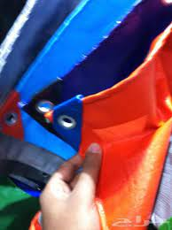 | Pc | 1
2 | Wooden Poles | Not less than 4.0 meter length ( 170mm diameter) This is local wood can be of Ban, Sahab or babanus tree The hardwood can be of Ban, Sahab or babanus tree, fresh local harvest, with bark unstripped, free from decay, insect attack, rot pockets any damages caused by handling and processing. | لا يقل طوله عن 4.0 متر ، أقطاب طويلة (3 بوصات من أعلى إلى يمكن أن يكون الخشب من شجرة بان أو سحاب أو بابانوس. يمكن أن يكون الخشب الصلب من شجرة بان أو سحاب أو بابانوس ، حصاد محلي طازج ، مع لحاء غير مقطوع ، خالي من التعفن ، هجوم الحشرات ، جيوب العفن ، أي أضرار ناتجة عن المناولة والمعالجة |  | Pcs | 10
3 | Bamboo rods/Matariq (bundles) | Not less than 4.0 meter length, Bamboo Stick (@ 2" dia top to bottom, tolerance +- 2%) for Curved Roof @ 20cm Bamboo should free from decay, insect attack, rot pockets any damages caused by handling and processing. | لا يقل طوله عن 4.0 متر ، عصا من الخيزران (القطر 2 " من أعلى إلى أسفل ، تفاوت + - 2٪) للسقف المنحني 20 سم يجب أن يكون الخيزران خاليًا من التعفن وهجوم الحشرات وتعفن الجيوب وأي أضرار ناتجة عن المناولة والمعالجةز | 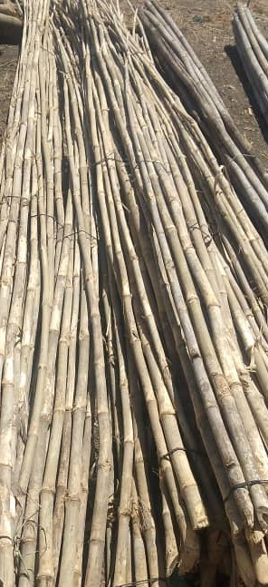 | Pcs | 6
4 | Grill door | Grilled door made of Bamboo (size 1.5 m x1 m) | باب مصنوع من القنا (عرض 1 متر X أرتفاع متر و نصف) | 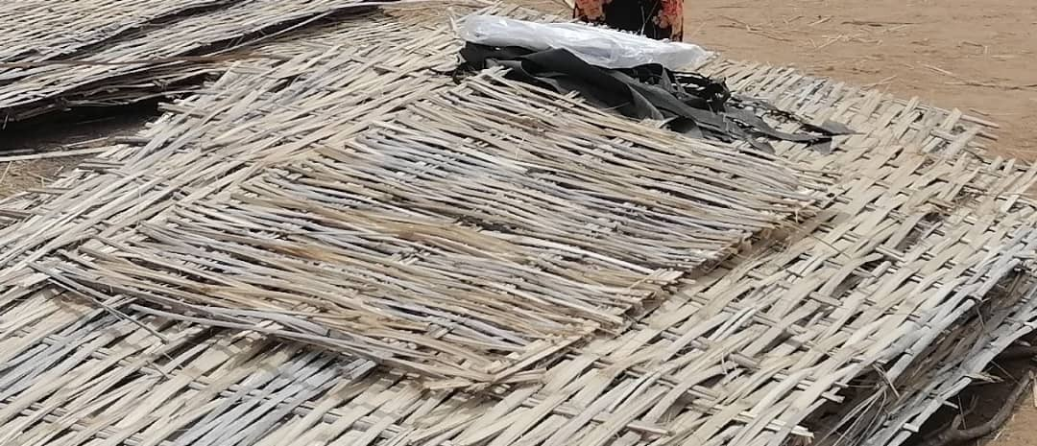 | Pcs | 1
5 | Grass Mat | Locally Woven grass mat(Shokkaba, sharganyia)- size 4 mx1.5 m | شرقانية او شكابة منسوحة من القش بعرض 4 متر و ارتفاع منر و نصف | 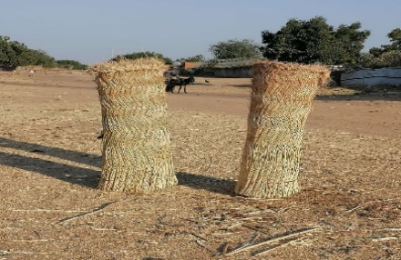 | PC | 12
6 | Bamboo sheets (4m x 1.5meters) | Made from fresh bamboo(4m long, 1.5mt high- natural bamboo colour). | 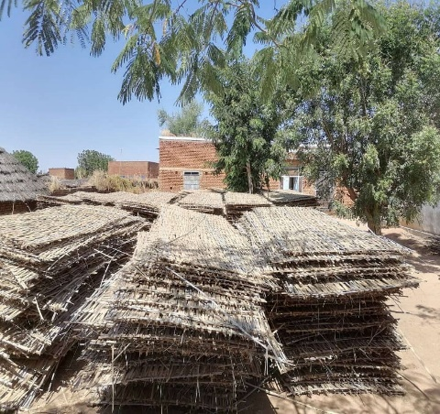 حصير مصنوع من القنا بطول 4 متر و إرتفاع متر و نصف |  | Pcs | 12
7 | Rubber Rope (Garang bundle 1 Kg) | Local rubber rope | حبال بلاستيكية من إطارات السيارات |  | Bundle | 2
Total cost (including packing and delivery loading and unloading) |  |  |  |  |  |  |  |  |  |  | Total price of one kit | 0
 |  |  |  |  |  |  |  |  |  |  | number of kits required | 615
 |  |  |  |  |  |  |  |  |  |  | Total Price | 0
DRC to complete |  |  |  |  |  |  | Bidder to complete
Delivery time required (days after PO signature): |  | 10 Days |  |  |  |  | Delivery time offered (days after PO signature):
Delivery Terms required (Add Incoterm if necessary): |  | INCOTERMS 2020, DDP |  |  |  |  | Delivery Terms offered (must include incoterm):
Delivery Destination required: |  | UMD,GOLO,NRT |  |  |  |  | Delivery Destination offered:
Minimum bid validity period required: |  | 30 Days |  |  |  |  | Bid validity period offfered:
Currency of Tender: |  | SDG |  |  |  |  | Currency of Bid:
 |  |  |  |  |  |  | Company Name:
 |  |  |  |  |  |  | Signed by a duly authorized company representative:
 |  |  |  |  |  |  | Title:
 |  |  |  |  |  |  | Date:
 |  |  |  |  |  |  | Print Name:
 |  |  |  |  |  |  | Stamp of company

